상품제안서
[양념병] 원터치오일병 | 상품코드: F04051

 |  |  |  |  |  |  | 02-412-0044 | www.easy1.co.kr
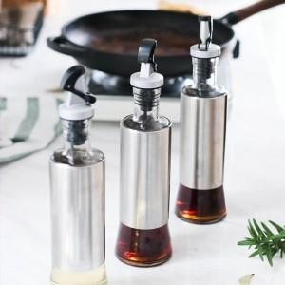

【상세/제작정보】 | ※소량주문 별도문의바랍니다※ ※ 레이저 인쇄 및 선물포장 별도 (옵션참조)

【인쇄/포장옵션】 | 레이저 / 포장지포장

【공급단가】 | 수량 | 100~ | 300~ | 500~ | 1,000~ | 2,000~
*VAT별도 | 단가 | 4,320원 | 4,160원 | 4,000원 | 3,840원 | 3,740원

【상품 URL】 | https://easy1.co.kr:443/src/goods_detail.php?gdno=4051

